Instructions
評価をはじめる前に、以下の URL から最新の評価ツールをダウンロードしてください
https://maturitymodel.security.aws.dev/ja/assessment-tools

1.- | Data タブで、情報を入力してください | 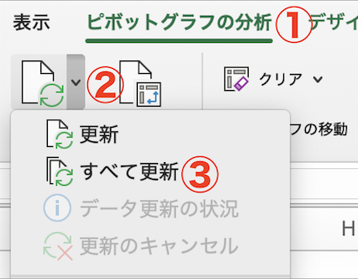 グラフへデータの反映方法 1. いずれかのグラフを選択 2. メニューバーの[ピボットグラフの分析] ⇒更新ボタン横の[↓]⇒[すべて更新]をクリック
2.- | Results タブで、スコアリングと概要を確認してください
3.- | Charts タブで、[すべて更新]をしてチャートを最新化にしてください
4.- | 最新化されたチャートを分析してください
5.- | [継続タスク] セキュリティ改善を実施して Data タブを更新してください

Charts
 | Total
アプリケーションセキュリティ | 0%
データ保護 | 0%
ID とアクセス管理 | 0%
インシデント対応 | 0%
インフラストラクチャー保護 | 0%
回復性 | 0%
セキュリティ保証 | 0%
セキュリティガバナンス | 0%
脅威検出 | 0%
脆弱性管理 | 0%
 | Total
Phase 1: クイックウィン | 0%
Phase 2: 基礎 | 0%
Phase 3: 効率化 | 0%
Phase 4: 最適化 | 0%

 | Total
アプリケーションセキュリティ | 0%
データ保護 | 0%
ID とアクセス管理 | 0%
インシデント対応 | 0%
インフラストラクチャー保護 | 0%
回復性 | 0%
セキュリティ保証 | 0%
セキュリティガバナンス | 0%
脅威検出 | 0%
脆弱性管理 | 0%

グラフへデータの反映方法 1. いずれかのグラフを選択 2. メニューバーの[ピボットグラフの分析] ⇒更新ボタン横の[↓]⇒[すべて更新]をクリック

